7-3
７－３ ＢＯＤ汚濁負荷量の推移
 | 生活排水 | 産業排水 | その他
令和元 | 22.4 | 4.4 | 3.9
平成26 | 30.4 | 5.2 | 4
平成21 | 37.9 | 6.4 | 3.9
平成16 | 74.9 | 16.3 | 2.6
平成11 | 89.7 | 23.1 | 3.6
平成7 | 107.3 | 24.8 | 3.8
昭和55 | 213.8 | 43.5 | 14.7
昭和45 | 225.8 | 335.8 | 11.5
（年度）
39.4%
58.6%
573(100)

2.0%
78.6%
16.0%
272(47)
5.4%
18.2%
79.0%
136(24)
2.8%
19.8%
77.1%
116(20)
3.1%
17.4%
79.9%
94(16)
13.3%
2.8%
78.5%
48(8)
（）は昭和45年度を100としたときの指数を示す。
8.1%
13.2%
76.9%
39(7)
10.2%
14.3%
73.0%
31(5)
12.7%
（トン／日）

ＢＯＤ汚濁負荷量

7-8
７－８ 大阪湾の全窒素（表層年平均値）の推移（大阪府測定地点）
 | Ⅱ類型（５地点平均） | Ⅲ類型（４地点平均） | Ⅳ類型（３地点平均）
2014 | 0.27 | 0.38 | 0.65
2015 | 0.27 | 0.36 | 0.56
2016 | 0.25 | 0.35 | 0.57
2017 | 0.23 | 0.35 | 0.56
2018 | 0.23 | 0.32 | 0.48
2019 | 0.23 | 0.31 | 0.46
2020 | 0.24 | 0.33 | 0.51
2021 | 0.2 | 0.28 | 0.51
2022 | 0.19 | 0.28 | 0.47
2023 | 0.21 | 0.3 | 0.5
2024 | 0.17 | 0.26 | 0.39

7-9
７－９ 大阪湾の全りん（表層年平均値）の推移（大阪府測定地点）
 | Ⅱ類型（５地点平均） | Ⅲ類型（４地点平均） | Ⅳ類型（３地点平均）
2014 | 0.028 | 0.039 | 0.066
2015 | 0.031 | 0.04 | 0.063
2016 | 0.029 | 0.039 | 0.061
2017 | 0.024 | 0.034 | 0.053
2018 | 0.024 | 0.032 | 0.047
2019 | 0.024 | 0.034 | 0.044
2020 | 0.031 | 0.043 | 0.062
2021 | 0.024 | 0.031 | 0.052
2022 | 0.022 | 0.032 | 0.05
2023 | 0.023 | 0.032 | 0.051
2024 | 0.023 | 0.03 | 0.041

7-10
７－１０ 大阪湾の赤潮発生頻度の推移

年度
年度
年度
年度
月 | 1 | 2 | 3 | 4 | 5 | 6 | 7 | 8 | 9 | 10 | 11 | 12 | 発生件数合計
平成26（2014） | 1(0) | 0(0) | 1(0) | 3(0) | 2(1) | 3(0) | 2(0) | 3(0) | 2(0) | 3(1) | 0(0) | 0(0) | 18
平成27（2015） | 1(0) | 1(0) | 1(0) | 2(0) | 2(0) | 2(0) | 1(0) | 3(1) | 2(0) | 1(0) | 0(0) | 0(0) | 15
平成28（2016） | 0(0) | 1(0) | 1(0) | 1(0) | 2(0) | 2(0) | 2(2) | 2(0) | 4(0) | 2(0) | 0(0) | 0(0) | 15
平成29（2017） | 1(0) | 0(0) | 1(0) | 2(1) | 2(0) | 2(1) | 1(0) | 2(1) | 3(0) | 0(0) | 1(0) | 0(0) | 12
平成30（2018） | 0(0) | 1(0) | 3(0) | 2(1) | 1(1) | 6(1) | 3(1) | 3(0) | 2(0) | 0(0) | 0(0) | 0(0) | 17
令和元（2019） | 1(0) | 2(1) | 1(0) | 4(0) | 2(1) | 3(0) | 5(0) | 5(1) | 4(1) | 0(0) | 1(0) | 1(0) | 25
令和２（2020） | 1(0) | 1(0) | 0(0) | 1(0) | 3(0) | 3(1) | 3(0) | 3(1) | 4(1) | 1(1) | 1(0) | 0(0) | 17
令和３（2021） | 1(0) | 0(0) | 1(0) | 1(0) | 2(0) | 2(0) | 3(0) | 4(1) | 2(1) | 1(0) | 1(1) | 0(0) | 15
令和４（2022） | 0(0) | 0(0) | 0(0) | 0(0) | 2(0) | 2(0) | 1(0) | 1(0) | 1(0) | 2(0) | 0(0) | 1(0) | 10
令和５（2023） | 1(0) | 0(0) | 1(0) | 0(0) | 2(0) | 4(0) | 3(2) | 2(2) | 5(1) | 1(0) | 0(0) | 0(0) | 14
令和６（2024） | 0(0) | 0(0) | 1(0) | 1(0) | 1(0) | 2(0) | 1(0) | 3(0) | 3(1) | 0(0) | 0(0) | 0(0) | 11
（注） １ 地方独立行政法人大阪府立環境農林水産総合研究所確認分です。
２ 左側数字は月別発生件数、（ ）内は内数で前月より継続した件数を表しています。
３ 発生件数は、月別発生件数の合計から前月より継続した数を引いた件数となります。

7-12
阪南市 | 69.345438687
岬町 | 73.461485272
泉佐野市 | 74.15926524
能勢町 | 77.247686205
千早赤阪村 | 78.615157273
羽曳野市 | 82.493506494
泉南市 | 83.850188802
貝塚市 | 84.360772283
田尻町 | 87.417542145
太子町 | 88.003447735
和泉市 | 88.027158736
熊取町 | 88.445515821
八尾市 | 90.490783392
忠岡町 | 90.600728155
泉大津市 | 90.853115015
高石市 | 91.492011529
岸和田市 | 91.513602357
藤井寺市 | 92.765275887
柏原市 | 92.823684843
河南町 | 93.319727891
松原市 | 93.691404238
７－１２ 汚水衛生処理率(市町村別）
 | （令和５年度末現在） | （％）
富田林市 | 95.014073935
河内長野市 | 95.563136477
摂津市 | 96.151529891
堺市 | 96.479854456
島本町 | 97.600252605
交野市 | 97.603231947
東大阪市 | 97.936083268
大阪狭山市 | 98.210704654
高槻市 | 98.216581116
門真市 | 98.222294498
大東市 | 98.328642861
茨木市 | 98.918905676
枚方市 | 98.965009274
寝屋川市 | 99.07790708
四條畷市 | 99.094788568
吹田市 | 99.574719618
豊能町 | 99.822881497
豊中市 | 99.888666934
池田市 | 99.908478405
箕面市 | 99.977672945
守口市 | 99.992906493
大阪市 | 99.998479115

7-13
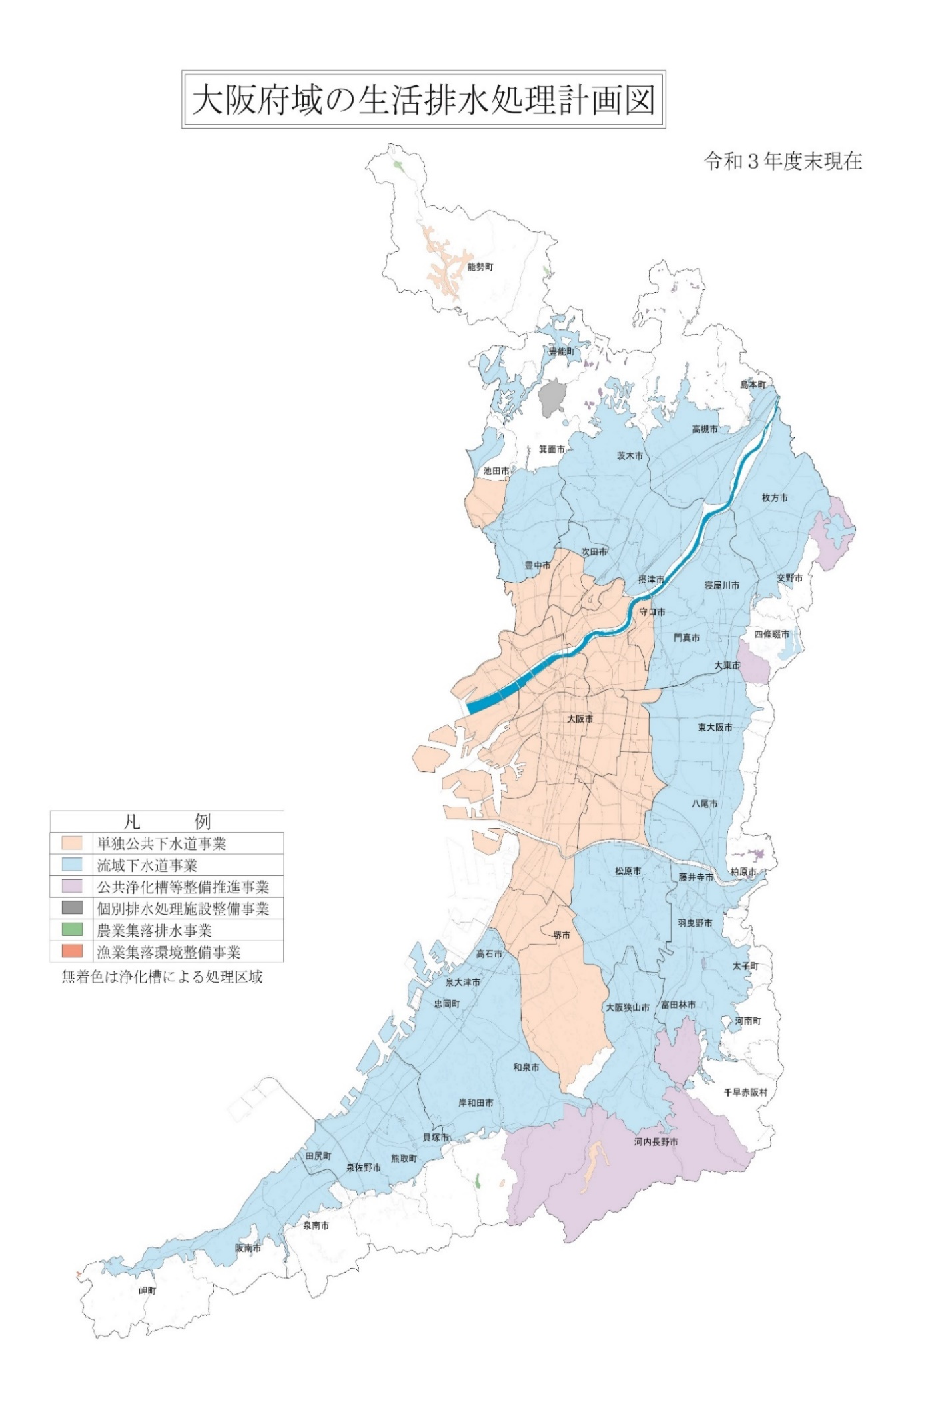
７-１３ 大阪府域の生活排水処理計画図

2024（令和６）年度末現在

農業集落排水事業
農業集落排水事

公共浄化槽等整備推進事業

個別排水処理施設整備事業

公共浄化槽等整備推進事業

単独公共下水道事業
漁業集落環境整備事業

農業集落排水事業

単独公共下水道事業

7-14
７－１４ 下水道普及率の推移

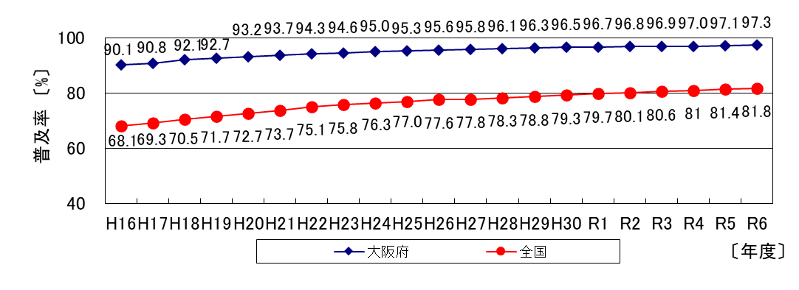

※ 大阪府の普及率は、行政人口に対する整備人口の割合（大阪府調べ） 全国の普及率は、行政人口に対する公示済区域内人口の割合（国土交通省調べ）

7-15
７－１５ 市町村別下水道普及率

 | (令和６年度末現在)
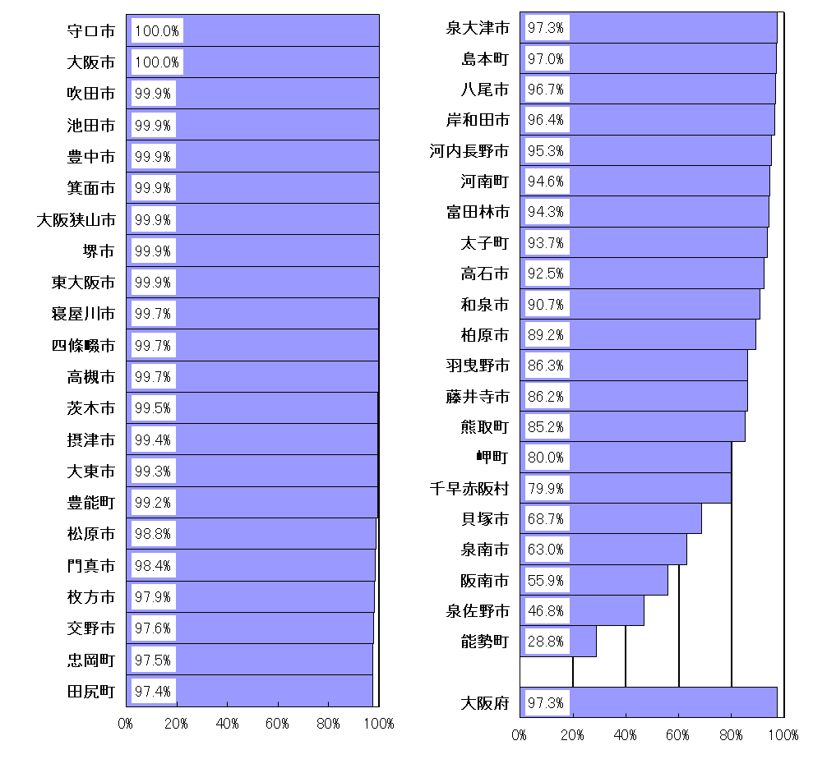

7-17
７－１７ 大阪府下水道計画図
 | （令和６年度末現在）
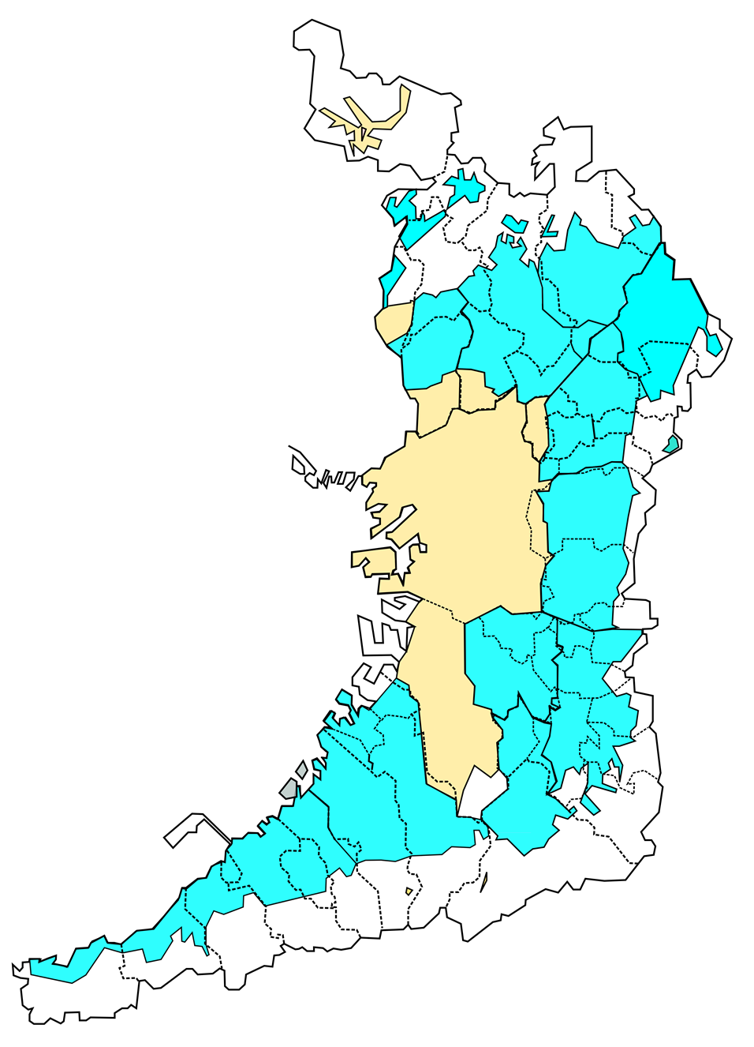
淀川左岸流域下水道
5,893ha
淀川右岸流域下水道
5,023ha
安威川流域下水道
8,753ha
猪名川流域下水道
5,618ha
寝屋川流域下水道
15,749ha
北部 6,875ha
南部 8,874ha
大和川下流流域下水道
17,998ha
西部 6,251ha
東部 6,608ha
南部 5,139ha
南大阪湾岸流域下水道
23,699ha
北部 12,663ha
中部 6,744ha
南部 4,292ha
能勢町
池田市
寝屋川市
大東市
吹田市
豊中市
島本町
高槻市
茨木市
箕面市
豊能町
門真市
摂津市
守口市
四條畷市
東大阪市
大阪市
羽曳野市
柏原市
藤井寺市
交野市
八尾市
枚方市
太子町
大阪狭山市
堺市
河南町
松原市
富田林市
岬町
河内長野市
千早赤阪村
岸和田市
泉佐野市
熊取町
貝塚市
和泉市
阪南市
泉南市
泉大津市
田尻町
高石市
忠岡町
流域下水道計画区域
単独公共下水道計画区域

流域下水道事業計画書より

